$99,999 or less analysis
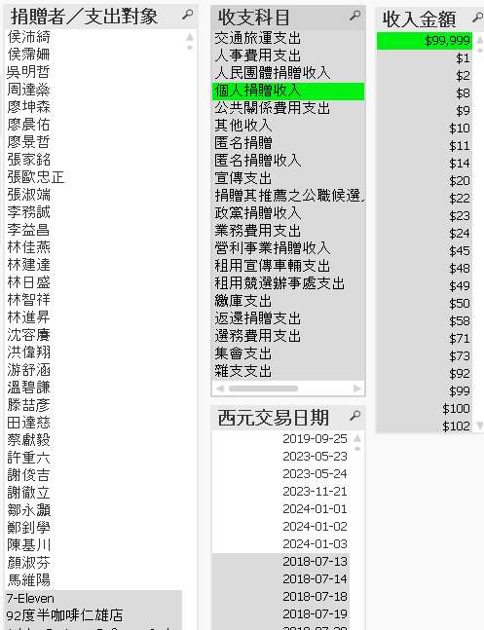
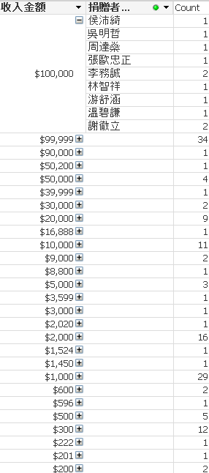
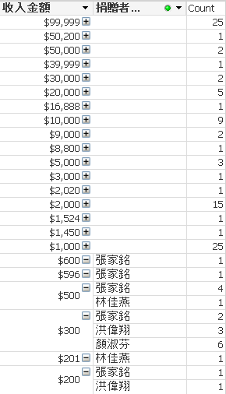
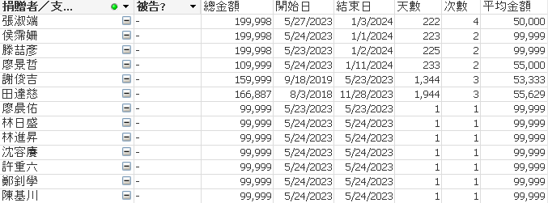
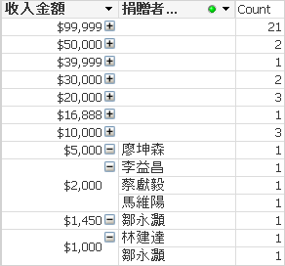
1. 找尋個人捐贈 $99,999 的名單. | 2. 刪除有捐有超過 $99,999 和少額的人. | 3. 這是剩餘捐贈 $99,999 或低於此金額的名單.

